A7
Reporte Ejecutivo Trimestral Programa Presupuestario orientado a Resultado (PPOR) AÑO 2022
Trimestre: Enero - Marzo 2022
Información General
Nombre del Programa: | 15 - Desarrollo integral y protección al adulto mayor | Condición de Interés:
Capitulo: | 0201 - Presidencia de la República | Disminución de la dependencia de adultos mayores
Sub Capitulo: | 02 - Gabinete de la Política Social
Unidad Ejecutora: | 0010 - Consejo Nacional de la Persona Envejeciente
Eje Estratégico: | 2. Desarrollo Social
Objetivo General: | 2.3. Igualdad de derechos y oportunidades | Población Objetivo: 1,221,953 adultos mayores Población Beneficiaria: 214,353 adultos mayores
Objetivo Especifico: | 2.3.5 Proteger a la población adulta mayor, en particular aquella en condiciones de vulnerabilidad, e impulsar su inclusión económica y social
Meta Física
 |  | Este espacio presenta gráficos del avance de la meta fisica.
Programado : | 214,353 | 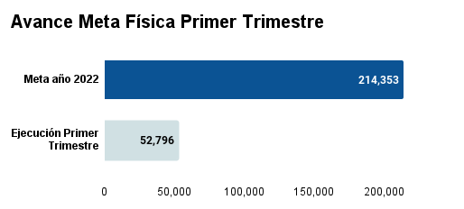

Ejecutado | 52,796
Porcentaje de avance trimestral. | 25%

Explicativa sobre el avance de la meta física:
Para el año 2022 se tiene como meta planificada un total de 214,353 adultos mayores a impactar. En el trimestre enero – marzo 2022, se presento una ejecución de 52,796 adultos mayores correspondiente a un 25% de avance en relacion a la meta fisica del año en curso.
Información Financiera2
 |  | Este espacio presenta gráficos del avance de la meta financiera.
Presupuesto Inicial: | $1,094,220,384.00 | 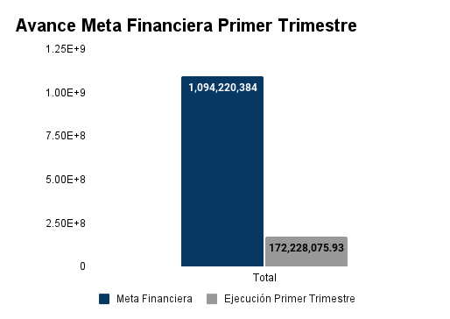

Presupuesto Vigente: | $1,094,220,384.00

Presupuesto Ejecutado: | $172,228,175.93

Porcentaje de avance trimestral. | 16%

2- La información presupuestaria incluida en este informe corresponde solo a los productos diseñados bajo metodología PoR incluidos en el programa
Explicativa sobre el desempeño presupuestario:
La ejecución de la meta financiera de este primer trimestre del año 2022 se vio afectada debido al volumen de operaciones de la institución, donde el primer mes del trimestre el se ejecutaron los objetales de nómina y carga física, ya que solo se contaba con la disponibilidad de las cuotas de esas partidas. En este trimestre se realizaron modificaciones presupuestarias en el objetal 2.4 de transferencias corrientes programadas a asociaciones sin fines de lucro desde el producto 02 hacia el profucto 04 a los centros que tienen subvención de la Ley de Gasto Público.
Indicadores de periodicidad trimestral y Semestral:
Nivel Resultados
 |  | Este espacio presenta gráficos del avance de los indicadores de resultado.
Resultado esperado: | Aumentar la autonomía, independencia, participación e integración de los adultos mayores. | 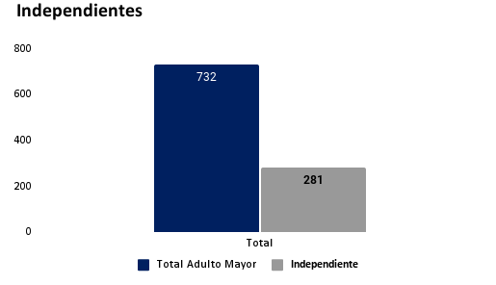
Indicador: | Porcentaje de adultos mayores independientes.
Método de Calculo: | Adultos mayores del programa SECARE independientes/total de adultos mayores del programa SECARE* 100
Tipo de indicador: | Final
Periodicidad de la medición: | Trimestral
Valor base: | 60%
Año base: | 2020
Medio de verificación: | Reporte del sistema de gestión de centros geriátricos
 |  | Este espacio presenta gráficos del avance de los indicadores de resultado.
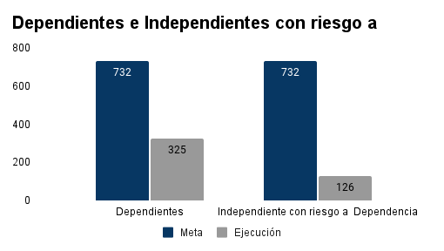
Resultado esperado: | Reducir la tasa de riesgo a dependencia de los adultos mayores
Indicador: | Porcentaje de adultos mayores con riesgo a dependencia
Método de Calculo: | Adultos mayores del programa SECARE con riesgo a dependencia/total de adultos mayores del programa SECARE * 100
Tipo de indicador: | Intermedio
Periodicidad de la medición: | Trimestral
Valor base: | 33%
Año base: | 2020
Medio de verificación: | Reporte del sistema de gestión de centros geriátricos
 |  | Este espacio presenta gráficos del avance de los indicadores de resultado.
Resultado esperado: | Aumentar la participación de los adultos mayores en centros | 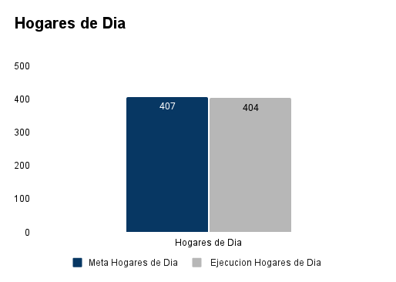
Indicador: | Porcentaje de adultos mayores activos
Método de Calculo: | Adultos mayores atendidos según metodología SECARE/total de adultos mayores *100
Tipo de indicador: | Intermedio
Periodicidad de la medición: | Trimestral / Semestral
Valor base: | 50%
Año base: | 2020
Medio de verificación: | Reporte del sistema de gestión de centros geriátricos
 |  | Este espacio presenta gráficos del avance de los indicadores de resultado.
Resultado esperado: | Reducir los ingresos tempranos a los centros permanentes | 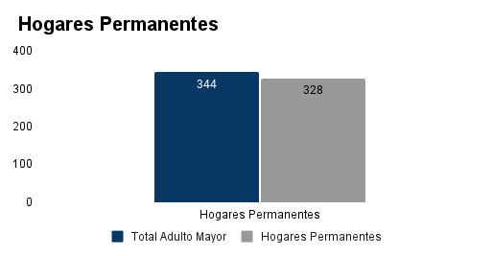
Indicador: | Porcentaje de adulto mayor que solicita asilo
Método de Calculo: | Adultos mayores activos que participan en centros permanentes/total de adultos mayores*100
Tipo de indicador: | Intermedio
Periodicidad de la medición: | Trimestral / Semestral
Valor base: | 20%
Año base: | 2020
Medio de verificación: | Reporte del sistema de gestión de centros geriátricos
Explicativa sobre el avance de indicadores de resultado:
Los adultos mayores dependientes representan un 44.40% en los niveles de atención, siendo esta la mayor proporción dentro del programa presupuestario orientado a resultados, específicamente los productos 03 y 04, seguido están los adultos mayores independientes con un 38.39% y finalmente los adultos mayores independientes con riesgo a dependencia representan un 17.21%.
Nivel producto
 |  | Este espacio presenta gráficos del avance de los indicadores de resultado.
Producto: | Adultos Mayores reciben atención integral | 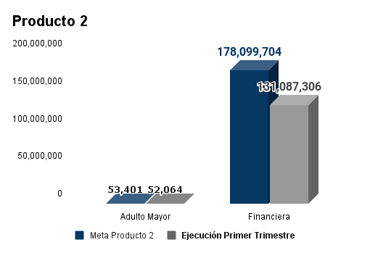
Indicador: | Cantidad de adultos mayores que reciben servicios
Tipo de indicador: | Eficacia
Método de calculo: | Cantidad de adultos mayores que reciben servicios
Valor base: | 143,094
Año base: | 2020
Medio de verificación: | Reporte del sistema de gestión de centros geriátricos
 |  | Este espacio presenta gráficos del avance de los indicadores de resultado.
Producto: | Adultos Mayores reciben atención y protección integral en centros modelos, según el método SECARE | 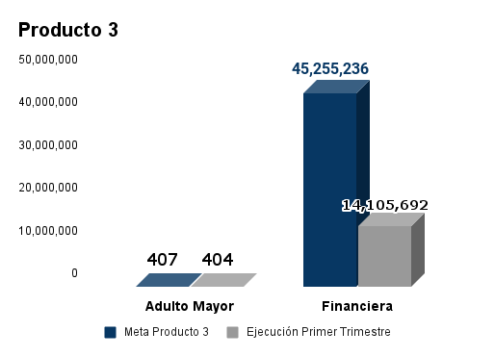 Fuente: SIGEF
Indicador: | Cantidad de adultos mayores que reciben servicios
Tipo de indicador: | Eficacia
Método de calculo: | Cantidad de adultos mayores que reciben servicios
Valor base: | 277
Año base: | 2020
Medio de verificación: | Reporte del sistema de gestión de centros geriátricos
 |  | Este espacio presenta gráficos del avance de los indicadores de resultado.
Producto: | Adultos Mayores reciben atención y protección integral en centros permanentes, según el método SECARE | 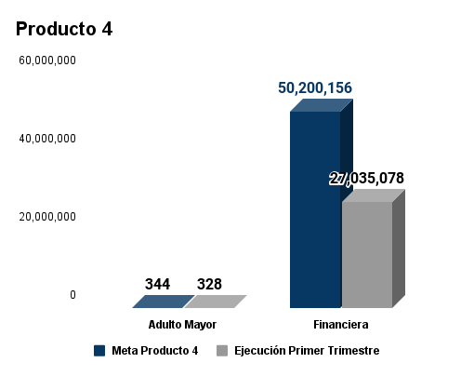
Indicador: | Cantidad de adultos mayores que reciben servicios
Tipo de indicador: | Eficacia
Método de calculo: | Cantidad de adultos mayores que reciben servicios
Valor base: | 387
Año base: | 2020
Medio de verificación: | Reporte del sistema de gestión de centros geriátricos
Logros alcanzados
En el producto 02 (Adultos mayores reciben atención integral), se logro aumentar la cantidad de adultos mayores beneficiados a través de los servicios que contempla la acogida en centros geriátricos; de igual forma, se aumento la cantidad de adultos mayores que reciben subsidios sociales a través de transferencias económicas de la tarjeta TE AMA; finalmente, en la inclusión social se alcanzó la meta establecida de adultos mayores impactados para el trimestre. En el producto 03 (Adultos Mayores reciben atención y protección integral en centros modelos, según el método SECARE), se impactaron 404 adultos mayores reflejando así un 99% de cumplimiento en referencia a la meta establecida. En el producto 04 (Adultos Mayores reciben atención y protección integral en centros permanentes, según el método SECARE), se impactaron 328 adultos mayores reflejando así un 95% de cumplimiento en referencia a la meta establecida.
Justificación y desvíos
En el producto 02 (Adultos mayores reciben atención integral), tiene una meta física planificada de 53,401 adultos mayores para el primer trimestre del año 2022, de los cuales se lograron impactar un total de 52,064 envejecientes reflejando un 97% de cumplimiento, el restante siendo igual a 1,337 adultos mayores que equivale a un 3% no fue alcanzado debido a funciones administrativas institucionales. Para el producto 03 (Adultos Mayores reciben atención y protección integral en centros modelos, según el método SECARE), los desvíos presentados se debieron al fallecimiento de cinco (05) adultos mayores que luego fueron sustituidos y 3 que no fueron ubicados por cambio de domicilio. En el producto 04 (Adultos Mayores reciben atención y protección integral en centros permanentes, según el método SECARE), la inclusión de adultos mayores en los hogares permanentes depende principalmente del Centro, es por esto, que el proceso de inclusión es distinto al de los hogares de día. En el hogar San Francisco de Asís faltaron 18 adultos mayores para completar la meta y en Asilo para ancianos MAO se presentaron fallecimiento de 2 de adultos mayores.
Conclusiones DIGEPRES:

Ing. Christian Beltre
Responsable Técnico PPoR
Elaborado Por:
Ing. Saoni Brea
Responsable Institucional PPoR
Revisado Por:

